报销说明
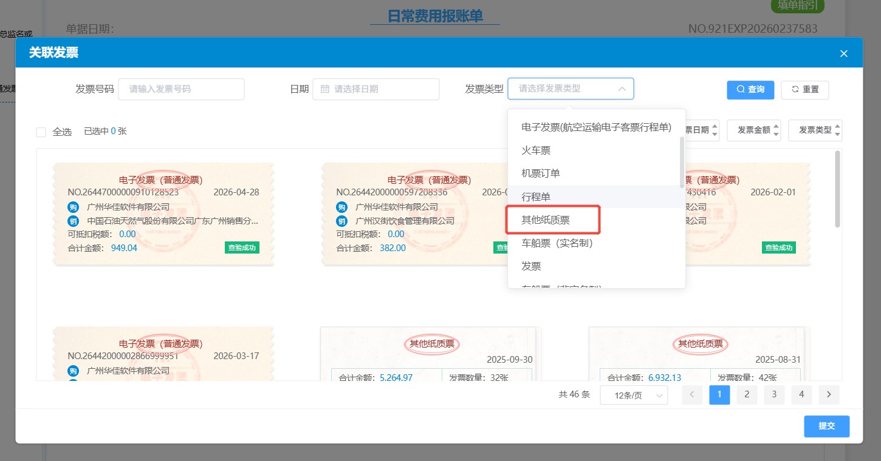
除cursor外，其他的AI应用报销，因金额太小，建议个人统一或部门统一安排人走报销，报销流程如下：@所有人

点进个人报销入口

选择项目协作费

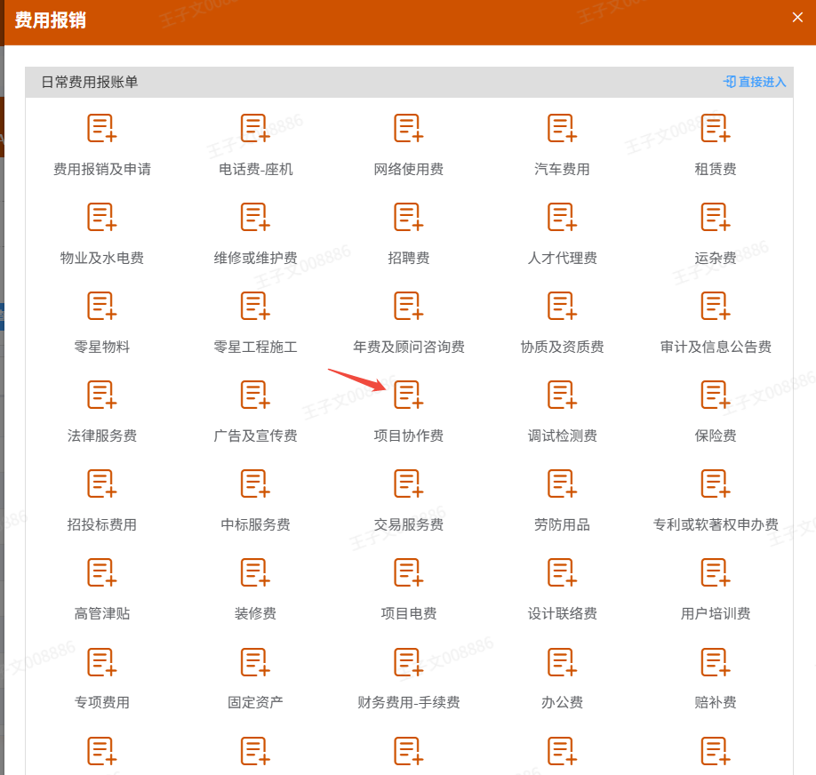
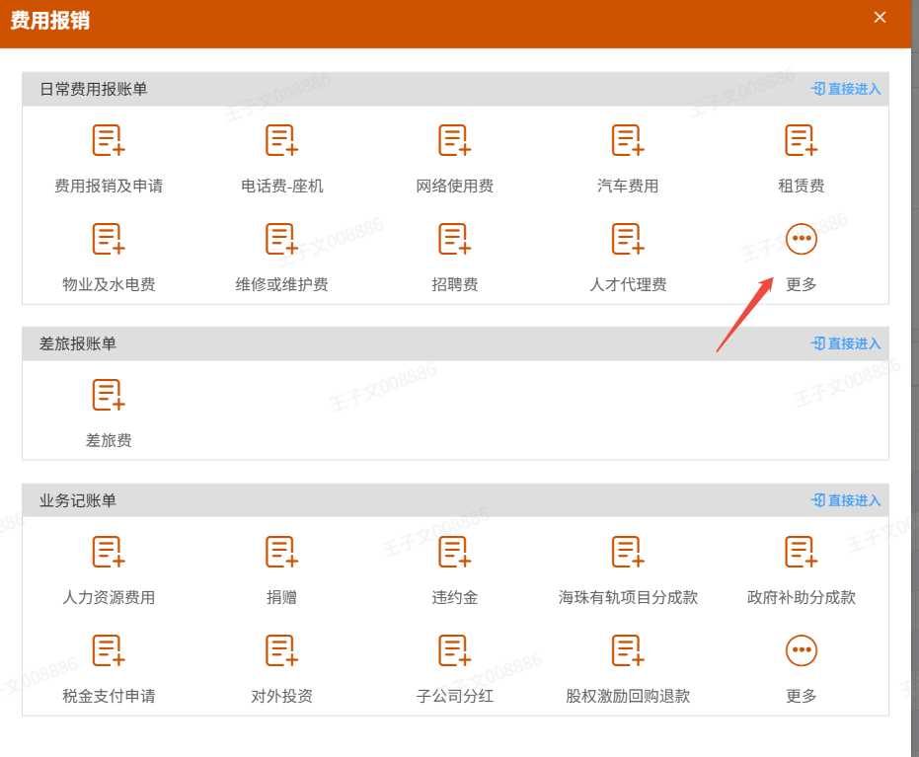

选择AI智能软件工程项目3.0进行报销

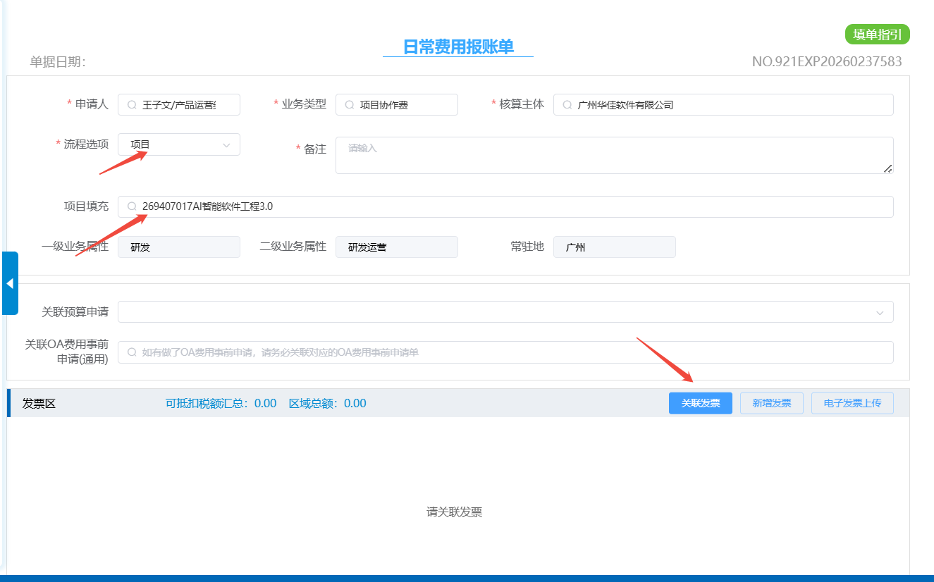

报销发票填写，如有发票填发票，如无发票则选择发票类型，选择其他纸质票，然后把账单及支付凭证以附件形式上传

